表紙
このページは印刷・提出不要です。
以下を改めてご確認の上、申請書を作成してください。

① | 必ず、推薦候補者登録要項を熟読してから、作成してください。
② | すべてのシートにつき、計算式を設定しています。様式６の直筆証明欄を除くすべてをExcel上で入力してから印刷してください。
 | 様式６の直筆署名欄以外を手書き作成の場合は、登録の対象としません。
 | 黄色着色のセルは選択式です。選択したセル右下の「▼」ボタンを押すと選択肢が表示されますので、そちらから選んでください。
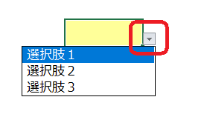

 | セルをクリックすると説明が表示される場合があります。そちらの内容に従って記入ください。
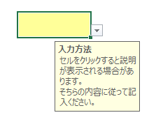

③ | 様式６の直筆署名欄を学生本人以外の者が署名した場合、登録の対象としません（保護者署名も不可。）。
④ | 次に該当する方は、登録の対象としません。
 | １） | 外国人留学生
 | ２） | 学業成績不振による留年等で最短修業年限を超えた方
 | ３） | 海外留学のための修学援助を受けようとする方
 | ４） | 様式３：成績計算表で算出された数値が３．５未満の方
 | ５） | 要項P.6の表で「不可」に該当する方（例：４月以降、併給不可の奨学金を受給する）
⑤ | 申請にあたり、特に以下の項目にあらかじめ同意してください。
 | １） | この登録は、年度限りにて有効です。
 | ２） | 希望の財団を選択することはできません。
 | ３） | 大学から推薦できるのは、原則、１人１財団です。
 | ４） | 登録しても必ずしも推薦されるとは限りません。
 |  | また、本学が行うのはあくまでも「推薦」であり、採否は財団が決定します。
 | ５） | 併願中の奨学金につき、状況に変化があれば、以下まで必ず報告してください。
 |  | gakusei-sien-en1@office.osaka-u.ac.jp
 | ６） | 採用された場合は、奨学生の義務を順守してください。

